SC10(pf)
 | NUMERO CONCRETAGEM |  | 29 | QUAL É A OBRA | NEREDA |  | NEREDA |  |  |  | CERTIFICADO
data: |  | 2025-06-05 |  | Placa n° => | PR_PF-46 |  | PF-32 |  |  |  | 1062630742 |  |  |  |  |  |  | PF-32
 |  |  |  | TIPO | P |  | P |  |  |  | DATA DE FAB |  |  |  |  |  |  | PR_PF-46
HORA INICIO |  |  |  | INSERTS | #N/A |  | SEM CHAPA |  |  |  | 2025-04-13
 |  | PISTA -PF
 |  |  |  | FORMAS | F1 |  | F2
 | item | descrição das inspeções |  |  | ok | corrigir | ok | corrigir | ok | corrigir |  |  |  |  | BT1 | SERIE: | 1115

 | 1 | QTDE DE CABOS E ALONGAMENTOS 18 Cabos 105A120 |  |  |  |  |  |  |  |  | CABO | ALONG. | ok | observação | CP1
 | 2 | PÉ 2X M24 |  |  |  |  |  |  |  |  | CABO 1 |  |  | ** inserir luva #5/8 para escora aparatir de 1,50mts de altura, desixando recuado 5 mm para dentro da placa
 | 3 | INJETOR 1X |  |  |  |  |  |  |  |  | CABO 2 |  |  | ** chapa de ancoragem 100x220x19 mm 1 em cada bainha | CP1
 | 4 | TELA VIVEIRO E REFORÇO 16 MM EM CIMA DOS PINOS IÇAMENTOS 2X 10 TON/340 3 "u" 10 MM E 1 BARRA 1 MTS - nereda |  |  |  |  |  |  |  |  | CABO 3 |  |  | ** verificar se molas não estao tocando o fundo do painels
 | 5 | JUNÇÃO 3/8 X 25 MM FLUTUADOR 2X |  |  |  |  |  |  |  |  | CABO 4 |  |  | ** verificar se total bainhas estao bem vedadas, para não entra concreto nelas,
 | 6 | ESCORA 5,50 DO PÉ 5/8 |  |  |  |  |  |  |  |  | CABO 5 |  |  | ** verificar e total toquinho de madeiras foram devidademente envelopados com lona - ajuda na desforma | BT2 | SERIE:
 | 7 | RECOBRIMENTO SUPERIOR/ INFERIOR E LATERIAS |  |  |  |  |  |  |  |  | CABO 6 |  |  |  | CP1
 | 8 | VIGAS LATERAIAS (ESTRIBOS E BARRAS) |  |  |  |  |  |  |  |  | CABO 7
 | 9 | ÂNGULO DE A CADA CONCRETAGEM |  |  |  |  |  |  |  |  | CABO 8 |  |  |  | CP1
 | 10 | REFORÇO DE CABEÇA E PE |  |  |  |  |  |  |  |  | CABO 9
 | 11 | ESPAÇADOR DE TELA A TELA E VIGA (36X) |  |  |  |  |  |  |  |  | CABO 10
 | 12 | FECHAMENTO FORMA LATERAL (PINAGEM) (dois lados) |  |  |  |  |  |  |  |  | CABO 11 |  |  |  | BT3 | SERIE:
 | 13 | DIMENSÕES DA PLACA (DIVISORIA ESCOSTADAS NA TRAVA) |  |  |  |  |  |  |  |  | CABO 12 |  |  |  | CP1
 | 14 | TELAS SUPERIOR E INFERIOR ESTAO ATADAS |  |  |  |  |  |  |  |  | CABO 13
 | 15 | QTDE DE BAINHAS (12 NO NEREDA E 6 NO PRIMARIO) E SE ESTAO ATADAS NA ZONA |  |  |  |  |  |  |  |  | CABO 14 |  |  |  | CP1
 | 16 | MEDIDAS DE TOPO DE FORMA (2380 NO PRIMARIO); (2375 NO NEREDA) |  |  |  |  |  |  |  |  | CABO 15
 | 17 | CHAPAS DE INSERTOS |  |  |  |  |  |  |  |  | CABO 16
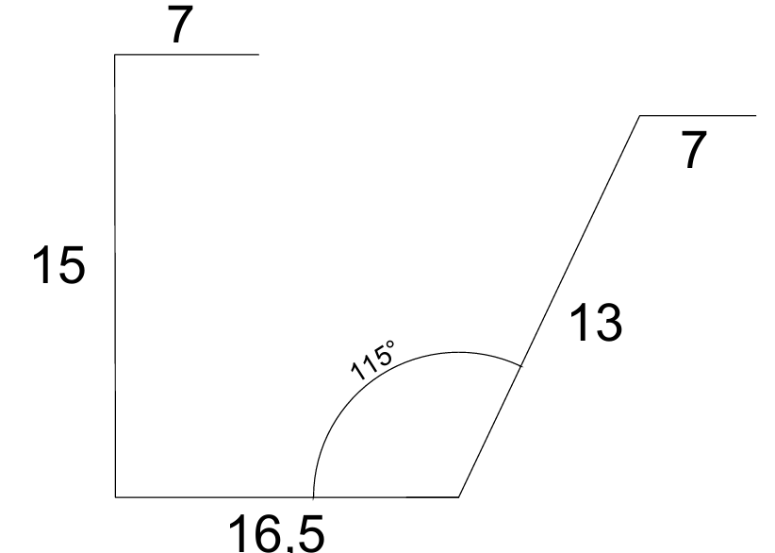
 | 18 | SIKASWELL CHAPA DE TUBULAÇÃO |  |  |  |  |  |  |  |  | CABO 17
 | 19 | LIMPEZA : SOPRAGEM E COLETA DE ARRAMES |  |  |  |  |  |  |  |  | CABO 18
 | 20 | MOV: 4 X 7,55TON X 125CB - NEREDA
qtde
 | 21 | verti. MOV: 6 X 7,5TON x 300 esf. PRIMARIO
 | 22 | EMENDAS

qtde
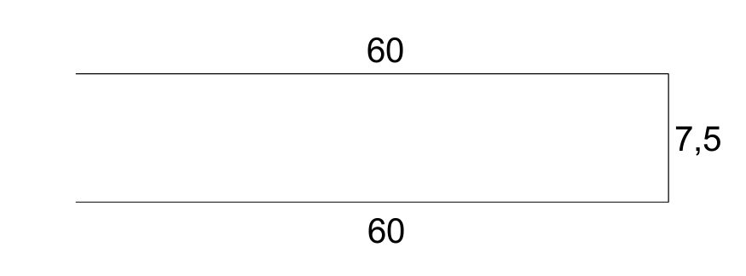 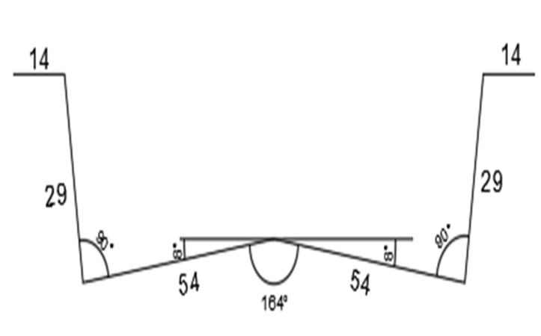 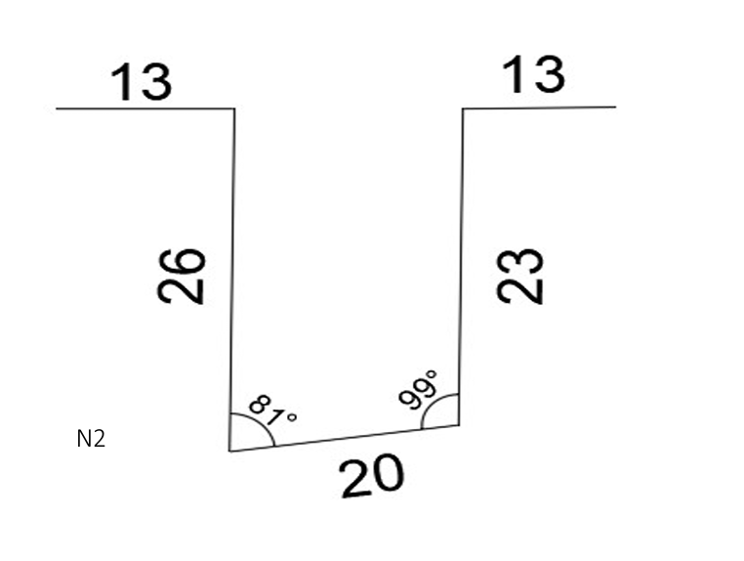 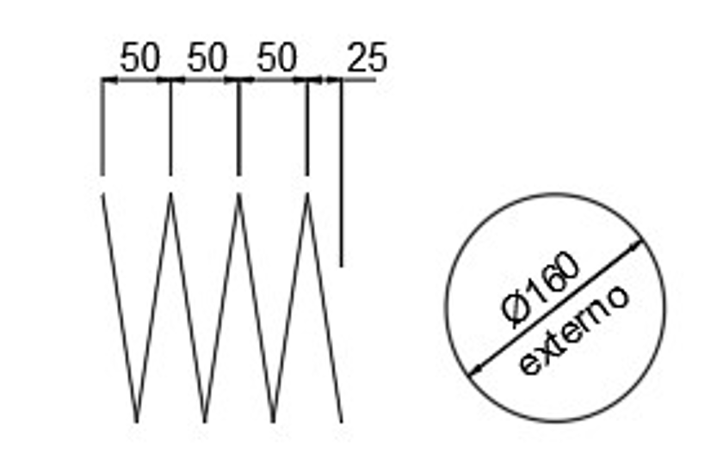 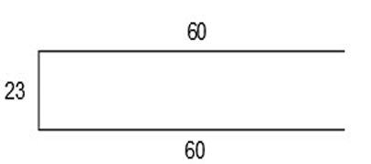 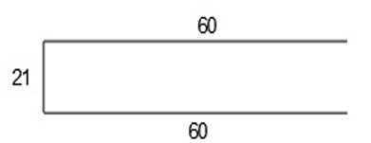
qtde
qtde
qtde
qtde
qtde
qtde

